개발 계획 보고서
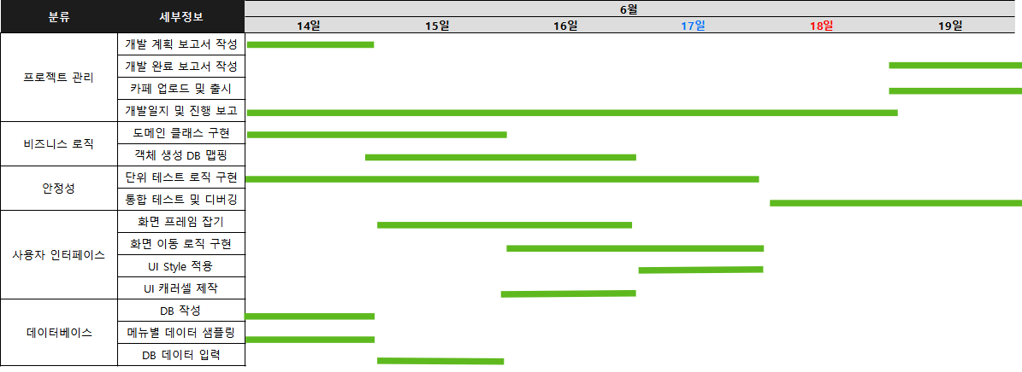
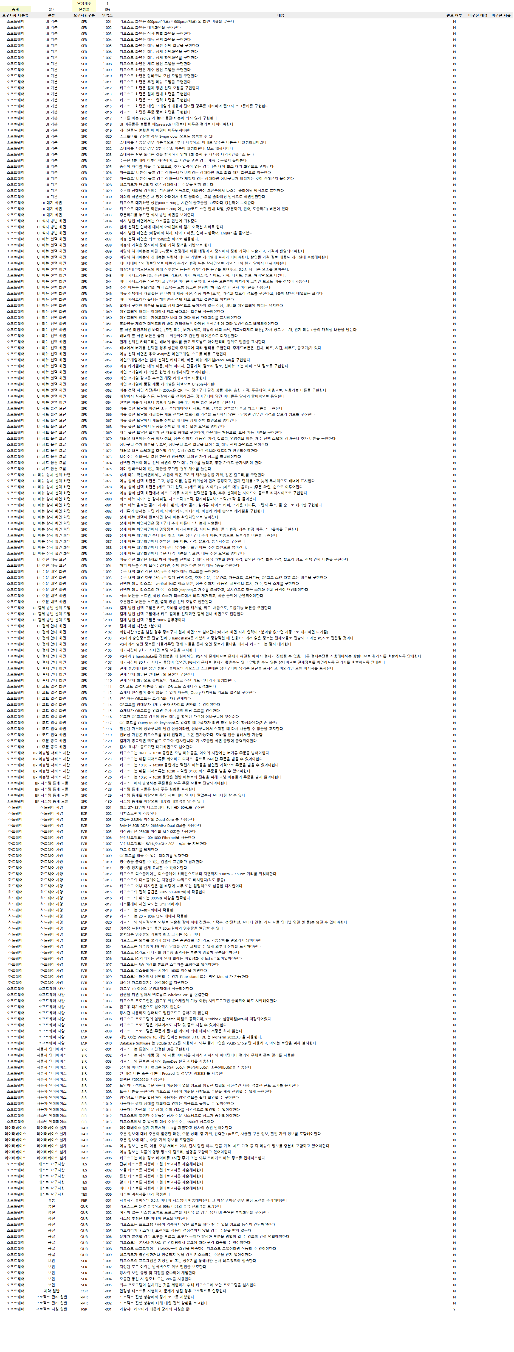
개발 계획 보고서
참여인원 | 박광현
프로젝트명 | 맥도날드 키오스크 만들기
활동일시 | 6/14~6-19
개요 | 맥도날드 키오스크를 PyQt와 SQLite를 사용해 구현해보자
이상복 교수님 전달 사항 | 0. 개인프로젝트로 진행 1. 요구사항분석 100% 반영시키자 2. SQLite를 이용하여 모든 데이터를 적용시킨다 3. DB 쿼리를 많이 이용해본다
장소 | 광주인력개발원 생산정보실
개발환경 | PyCharm 2023.1.2 / Window OS / Python 3.11.3 / SQLite 3.42.0
개발목표 | Python 실력 향상 및 실무 감각 기르기
일정표

